plantil control de pago de acta
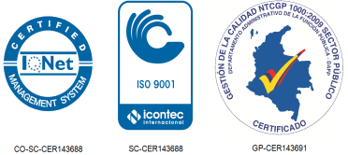
PLANTILLA DE CONTROL DE PAGO DE ACTAS

 |  | SECRETARÍA

CONTRATO No. |  |  | - | 12 | , | - |  | - | -

CONTRATISTA
OBJETO
VALOR
ANTICIPO

RUBRO | CD |  | REGISTRO |  |  |  | VALOR |  |  | PAGO ACTA No. | SALDO | PAGO ACTA No. | SALDO

